안전보건교육이수현황 (2)
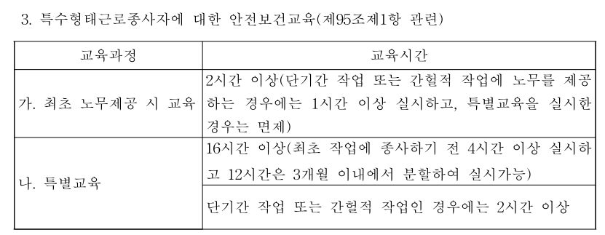
안전보건 교육 이수 현황

 |  |  | 전체 인원 | 8
영업점명 : 코끼리물류 |  |  | 교육 완료 인원 | 8 | [작성일] 2025년 7 월 22 일
대표자명 : 권오민 |  |  | 미 이수 인원 | 0

NO. | 성명 | 교육기관 | 교육명 | 교육시간 | 교육완료일 | 이수 완료 여부 | 비 고
예시 | 김안전 | 한국산업안전보건공단 | 특수형태근로종사자 최초노무제공시 교육_택배업 종사자 | 2 | 2023-03-08 | 완료
예시 | 이안전 | 자체 (자체교육 가능한 경우에만 선택) | 화물자동차 특별안전보건교육 | 16 | 2024-05-29 | 완료
1 | 김성훈 | 한국산업안전보건공단 | 특수형태근로종사자 최초노무제공시 교육_택배업 종사자 | 2 | 2023-05-20 | 완료
2 | 김용경 | 한국산업안전보건공단 | 특수형태근로종사자 최초노무제공시 교육_택배업 종사자 | 2 | 2023-05-20 | 완료
3 | 김대건 | 한국산업안전보건공단 | 특수형태근로종사자 최초노무제공시 교육_택배업 종사자 | 2 | 2024-09-11 | 완료
4 | 임재섭 | 한국산업안전보건공단 | 특수형태근로종사자 최초노무제공시 교육_택배업 종사자 | 2 | 2024-09-13 | 완료
5 | 백종춘 | 한국산업안전보건공단 | 특수형태근로종사자 최초노무제공시 교육_택배업 종사자 | 2 | 2023-12-11 | 완료
6 | 이성규 | 한국산업안전보건공단 | 특수형태근로종사자 최초노무제공시 교육_택배업 종사자 | 2 | 2025-07-18 | 완료
7 | 김성준 | 한국산업안전보건공단 | 특수형태근로종사자 최초노무제공시 교육_택배업 종사자 | 2 | 2025-07-20 | 완료
8 | 전인철 | 한국산업안전보건공단 | 특수형태근로종사자 최초노무제공시 교육_택배업 종사자 | 2 | 2025-07-17 | 완료
9
10
11
12
13
14
15
16
17
18
19
20
21
22
23
24
25
26
27
28
29
30
31
32
33
34
35
36
37
38
39
40
41
42
43
44
45
46
47
48
49
50
51
52
53
54
55
56
57
58
59
60
61
62
63
64
65
66
67
68
69
70
71
72
73
74
75
76
77
78
79
80
81
82
83
84
85
86
87
88
89
90
91
92
93
94
95
96
97
98
99
100

